fiche inscription CN ISSF 10 M
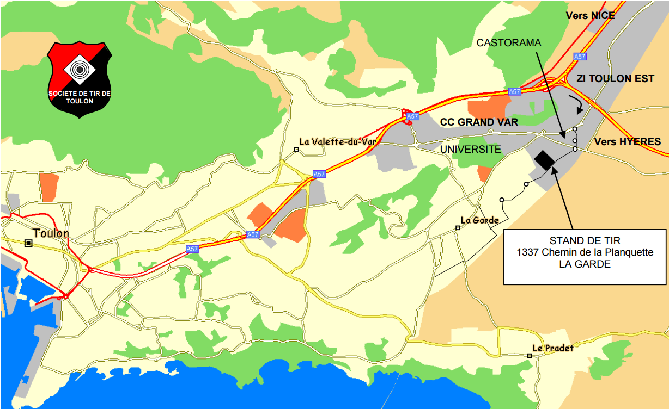
FICHE D'ENGAGEMENT
CIRCUIT NATIONAL ISSF 10 M
GRAND PRIX DE TOULON
LA GARDE DU 20 AU 21 JANVIER 2018

N° de licence |  |  |  | Catégorie d'âge réelle

N° de Club |  |  |  | Nom du Club

Nom |  |  |  | Prénom

Sexe |  |  |  | Date naissance

Adresse email

Adresse Postale

Code Postal |  |  |  | Ville

Tel Domicile |  |  |  | Tel Portable

Catégorie d'engagement (1) | Choix série (2) | Discipline (3) | Date et heure |  |  | Tarifs d'engagement par épreuve Paiement à l'inscription obligatoire
 |  |  | Samedi à 10h00 |  |  | Epreuve 10 m |  | 10 €
 |  |  | Samedi à 14h00
 |  |  | Samedi à 16h00 |  |  | DATE LIMITE D'INSCRIPTION : 17 JANVIER 2018
 |  |  | Dimanche à 10h00
 |  |  | Dimanche à 14h00 |  |  | Adresse d'envoi de la fiche d'engagement
 |  |  |  |  |  |  | STAND DE TIR DE TOULON
 |  |  |  |  |  |  | 1339 Chemin de la Planquette
Calcul des points au 1/10e pour : - la carabine 10m toutes catégories |  |  |  |  |  |  | 83130 LA GARDE
 |  |  |  |  |  |  | tirtoulon83@sfr.fr

(1) Catégories ouvertes pour ces compétitions - à reprendre |  |  |  |  | Date et signature du Tireur
- S : 20 ans et plus ( Seniors 1, Seniors 2, Senios 3)
- D : 20 ans et plus ( Seniors 1, Seniors 2, Senios 3)
- JF (Jeunes Filles) : moins de 20 ans (Minimes, Cadets et Juniors)
- JG (Jeunes Garçons) : moins de 20 ans (Minimes, Cadets et Juniors)
(2) Cocher la ou les case(s) correspondante(s) (X)
(3) (P) Pistolet (C) Carabine

